箱唛扫码
Factory name (工厂名称)
PO. Number(订单号) | 80912-01 80913-01 80921-01
Style Code.(款号) | 7121-686
Product Code.(产品编号) | RECYCLE CARE LABEL RECYCLE COMPONENT LABEL | Carton No.(箱号):
Inner Packages(包装方式） | 2000pcs/ bundle | 1\1
SIZE/qty (尺码/数量) | 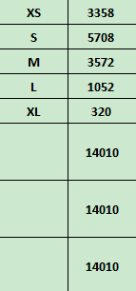
Carton Dimension（箱规） | 20*30*40 | Country of Origin：
Gross Weight（毛重） | 11kg | Made In China
Net Weight（净重） | 10.6kg
Remark（备注）

 | 07121686400014
 | 07121686400021
 | 07121686400038
 | 07121686400045
 | 07121686400052
 | 07121686400014
 | 07121686400021
 | 07121686400038
 | 07121686400045
 | 07121686400052

